足場の組立て等作業主任者
平成29年6月30日までに３年以上の経験年数を満たしていない場合は、平成29年7月1日以降に「足場の特別教育」を取得し、
通算で３年以上の経験が必要です。該当する方は「足場特別教育修了証」の写しを必ず添付して下さい。
様式４ |  |  |  |  |  |  |  |  |  |  |  |  |  |  |  |  |  |  |  |  |  |  |  | ※この欄は記入しないこと。 |  |  |  |  |  |  |  |  |  |  |  |  | ※この欄は記入しないこと。
西暦 |  |  | 年 |  |  |  |  | 月 |  |  | 日 |  |  |  |  |  |  |  |  |  |  |  | 受講番号 |  |  |  | 第 号 |  |  |  |  |  |  |  |  |  | 実施管理者 |  |  |  | 受付者

 | 建設業労働災害防止協会福島県支部長 殿

足場の組立て等作業主任者技能講習受講申請書

全面のりづけ |  |  |  |  |  |  |  |  |  |  |  |  |  | ●欄は建災防で記載するため何も記入しないで下さい。
（保存用） |  |  |  |  |  |  |  |  |  |  |  |  |  |  |  |  |  |  |  |  |  |  |  |  |  |  |  |  |  |  |  |  |  |  |  |  |  | 下記ＣＰＤＳ受講証
写真サイズ |  |  |  | フリガナ |  |  |  |  |  |  |  |  |  |  |  |  |  |  |  |  |  |  |  |  |  |  |  |  |  |  |  |  |  |  |  |  |  | 明欄のどちらかにレ点
(3.0cｍ×2.4cｍ) |  |  |  |  |  |  |  |  |  |  |  |  |  |  |  |  |  |  |  |  |  |  |  |  |  |  |  |  |  |  |  |  |  |  |  |  |  | を入れて下さい。
正面、脱帽、 |  |  |  |  |  |  |  |  |  |  |  |  |  |  |  |  |  |  |  |  | 生年 月日 |  | 昭和 |  |  |  | 年 |  |  |  | 月 |  |  | 日 |  |  |  | CPDS受講証明
上三分身 |  |  |  | 氏 名 |  |  |  |  |  |  |  |  |  |  |  |  |  |  |  |  |  |  | 平成
裏面に氏名を記入 |  |  |  |  |  |  |  |  | 併記を希望する場合は旧姓又は通称を記入 |  |  |  |  |  |  |  |  |  |  |  |  |  |  |  |  |  |  |  |  |  |  |  |  |  |  |  |  | 要 |  |  |  | 不要
願います。

現 住 所 |  |  |  | （ | 〒 |  |  |  | - |  |  | ）
 |  |  |  |  |  |  |  |  |  |  |  |  |  |  |  |  |  |  |  |  |  |  |  |  |  |  |  |  |  |  |  |  |  | ※住民票に登録している住所を記入してください。
 |  |  |  |  |  |  |  |  |  |  |  |  |  |  |  |  | 連絡先電話（携帯も可）： |  |  |  |  |  |  |  |  |  | （ |  |  |  |  | ） |  |  | —
所 属 |  | 事業所名 |  |  |  |  |  |  |  |  |  |  |  |  |  |  |  |  |  |  |  |  |  |  |  | 電 話 |  |  |  |  |  | （ |  |  |  | ） |  |  | —
 |  |  |  |  |  |  |  |  |  |  |  |  |  |  |  |  |  |  |  |  |  |  |  |  |  | ＦＡＸ |  |  |  |  |  | （ |  |  |  | ） |  |  | —
 |  | 所 在 地 |  | （ | 〒 |  |  |  | - |  |  | ）

最 終 学 歴 |  |  |  |  |  |  |  |  |  |  |  |  |  |  |  |  |  |  |  |  |  |  |  |  |  |  |  |  |  |  |  |  |  |  |  |  |  |  | 科 卒業
 |  |  |  | ※注１ 経験年数が３年以上ある方は記入する必要はありません。
 |  |  |  | ※注２ 経験年数が３年に満たない方は必ず記入し、卒業証明書・修了証明書等を別紙1に添付して下さい。
経 験 年 数 |  |  |  | 平成29.6月以前： |  |  |  |  |  |  |  |  | 年 |  |  |  |  | 月より |  |  |  |  |  | 年 |  |  |  | 月まで |  |  | （ | 0 |  |  | 年 |  | 0 |  |  | ケ月 |  |  | ） | 0
 |  |  |  | 平成29.7月以降： |  |  |  |  |  |  |  |  | 年 |  |  |  |  | 月より |  |  |  |  |  | 年 |  |  |  | 月まで |  |  | （ | 0 |  |  | 年 |  | 0 |  |  | ケ月 |  |  | ）

 |  |  |  | ※注３ 作業経験年数は、申込書作成日の前月までの年数を記入して下さい。 |  |  |  |  |  |  |  |  |  |  |  |  |  |  |  |  |  |  |  |  |  |  |  |  | （ | 合計 |  | 0 |  |  | 年 |  | 0 |  |  | ケ月 |  |  | ）
事 業 主 証 明 |  |  |  | 上記の作業経験年数に相違ないことを証明します。 | 足場の組立て等に関する作業の経験年数が上記と相違ないことを証明します。

 |  |  |  |  | 事業所名

 |  |  |  |  | 所 在 地

 |  |  |  |  | 代表者名 |  |  |  |  | 代表者役職 氏名 |  |  |  |  |  |  |  |  |  |  |  |  |  |  |  |  |  |  |  |  |  |  | ㊞

 |  |  |  |  | 個人及び事業主の方が、自分で自分の証明をすることは出来ません。
 |  |  |  |  | 第三者(組合や元請け又は同業者)から、証明を頂いて下さい。
受 講 料 納 入 |  |  |  | 受講金額 |  |  |  |  |  | 全科目 |  | 区分① |  |  | 会 員 |  |  | 13,200円 |  |  |  | 一部科目免除 | 区分② |  |  |  | 会 員 |  |  | 9,900円 |  |  | 建災防福島県支部の会員・非会員の区分 （該当欄に○で囲んでください。）
 |  |  |  |  |  |  |  |  |  |  |  |  |  |  | 非会員 |  |  | 15,125円 |  |  |  |  |  |  |  |  | 非会員 |  |  | 11,825円
 |  |  |  | （該当に○） |  |  |  |  |  | 非会員の方の受講料には、テキスト代1,925円を含みます。 |  |  |  |  |  |  |  |  |  |  |  |  | 区分③ |  |  |  | 会 員 |  |  | 7,700円 |  |  | 会員 |  |  |  |  |  | 非会員
 |  |  |  |  |  |  |  |  |  |  |  |  |  |  |  |  |  |  |  |  |  |  |  |  |  |  | 非会員 |  |  | 9,625円
 |  |  |  | 区分②③については下記を参照願います。
 |  |  |  | 区分②： |  |  | 足場の組立て等作業主任者技能講習規程第1条、又はとびに係る技能検定等、（講習案内別表の区分②該当者） 学科3時間
 |  |  |  | 区分③： |  |  | とび科の職種に係る職業訓練指導員免許を受けた者、（講習案内別表の区分③該当者） 学科1.5時間
 |  |  |  | ※講習の一部免除を受けようとする方は、上記いずれかの該当する修了証の写しを別紙１に添付して下さい。
 |  |  |  | 受講料振込者（該当に〇印を記入） |  |  |  |  |  |  |  |  |  |  |  |  |  | 個 人 |  |  |  |  |  |  | 事業所
 |  |  |  | ○受講料は振込案内書が送付されますので、そこに記載されている期限までに振り込みをお願いします。
 |  |  |  | ○受講取消しは申込み締切日までに連絡をお願いします。
備 考 |  |  |  | ○申込書に記載する氏名、生年月日等の項目は、法律で記入することが定められています。正確に記入して下さい。
 |  |  |  | ○記入していただいた個人情報は、この技能講習の事業以外は一切使用いたしません。
● 修 了 証 交付年月日 |  |  |  |  |  |  | 西暦 |  |  |  |  |  | 年 |  |  |  |  |  | 月 |  |  |  |  | 日 |  | ● 修了証番号 |  |  |  |  |  |  | 第 |  |  |  |  |  |  |  |  |  | 号

● 修了証再交付・ 書替年月日 |  |  |  |  |  |  | 西暦 |  |  |  |  |  | 年 |  |  |  |  |  | 月 |  |  |  |  | 日 |  | ● 合否の別 |  |  |  |  |  |  | 合 ・ 否

西暦 |  |  | 年 |  |  |  |  | 月 |  |  | 日

建設業労働災害防止協会福島県支部長 殿

上記の記載事項に虚偽等があった場合、法律に基づく処罰があっても異議申し立て致しません。

 |  |  |  |  |  |  |  |  |  |  |  |  |  |  |  |  |  |  |  | 申請者（受講者本人）

切り取り線
 | ※氏名のみ記入してください。
足場の組立て等作業主任者技能講習 受講票

全面のり付け
 |  |  |  |  | ●受講番号 |  |  |  |  |  | 第 |  |  |  |  |  |  |  | 号 |  | ●コース |  |  |  |  | 全科目受講
 |  |  |  |  |  |  |  |  |  |  |  |  |  |  |  |  |  |  |  |  |  |  |  |  |  | 一部免除（区分②）
写真は上と同じ物 を使用。 裏面に氏名を記入 願います。 |  |  |  |  | 氏 名 |  |  |  |  |  |  |  |  |  |  |  |  |  |  |  |  |  |  |  |  | 一部免除（区分③）

 |  |  |  |  | ●講習開始日 |  |  |  |  |  |  |  |  |  |  |  |  |  |  |  |  |  |  |  | ●会 場
 |  |  |  |  |  | 西暦 |  |  |  |  |  | 年 |  |  |  | 月 |  |  |  |  | 日 | から |  |  | 福島・郡山・いわき

 |  |  |  |  | ○本受講申請書及び受講票に記入し,写真2枚を貼付のうえ、建災防福島県支部へ郵送して下さい。
 |  |  |  |  | ○受講者は当日この受講票を持参して下さい。なお、受付時に本人確認を致しますので、確認のできる書面
 |  |  |  |  | （運転免許証等）を持参して下さい。

 |  |  |  |  |  |  |  |  |  |  |  |  |  |  |  |  |  |  |  |  |  |  |  |  |  |  |  |  |  |  |  |  |  |  |  |  |  |  |  |  | 別紙１

卒業証明書、区分②・区分③修了証、足場の特別教育修了証等の写し

 |  | 下記に卒業証明書、区分②・③の修了証、足場の特別教育修了証等を糊付けし、受講申請書と一緒に送付して下さい。

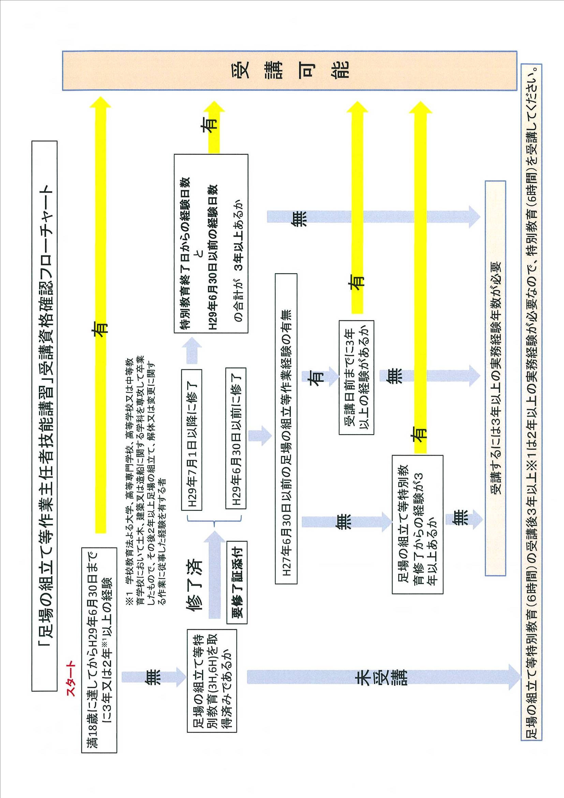
別紙 ２

Ⅰ
Ⅱ
Ⅲ

